상품제안서
송월타올 아날도바시니 트윈전사38 110g | 상품코드: S24494

 |  |  |  |  |  |  | 02-713-8555 | www.synergygift.co.kr
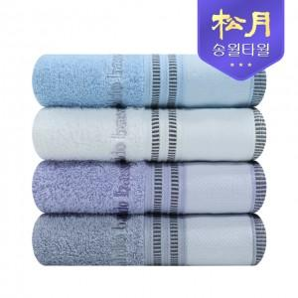

【상세/제작정보】 | <p>※종이상자 미선택시 기본 벌크 출고됩니다.&nbsp;</p>

【인쇄/포장옵션】 | 풀칼라 / 포장지포장

【공급단가】 | 수량 | 100~ | 500~ | 1,000~ | 3,000~ | 5,000~
*VAT별도 | 아이보리 | 3,020원 | 2,980원 | 2,910원 | 2,790원 | 2,670원
 | 스카이블루 | 3,020원 | 2,980원 | 2,910원 | 2,790원 | 2,670원
 | 라이트퍼플 | 3,020원 | 2,980원 | 2,910원 | 2,790원 | 2,670원
 | 라이트그레이 | 3,020원 | 2,980원 | 2,910원 | 2,790원 | 2,670원

【상품 URL】 | https://www.synergygift.co.kr:443/src/goods_detail.php?gdno=24494

